Audit čišćenja bolnica
PRILOG 6.

Alat za unutarnji nadzorni pregled (audit) čišćenja bolnica

Ovaj će alat za audit služiti kao alat za nadzorni pregled (audit) čišćenja zdravstvenih ustanova

Uvod
Uvod

Priručnik za unutarnji nadzorni pregled (audit) čišćenja zdravstvenih ustanova napravljen je kako bi pomogao zdravstvenim ustanovama u provođenju inspekcija čišćenja, bilježenju rezultata i po potrebi izradi akcijskoga plana. Ovaj priručnik sadrži upute o tome kako koristiti alat, norme koje treba zadovoljiti sa svaki element, predložak obrasca za rezultate audita s obrascem za rezultate audita i akcijski plan. Priručnik je potrebno koristiti s Standardima čišćenja i Standardnim operativnim postupcima (SOP).

Svako je područje u zdravstvenoj ustanovi pripisano jednome od Funkcionalnih područja na temelju rizika od prijenosa infekcije s pacijenta na pacijenta/osoblje/ posjetitelja. Učestalost nadzornog pregleda (audita) svakoga Funkcionalnoga područja temelji se i na razini rizika (vrlo visoki, visoki, srednji, niski) dodijeljenoj ovome Funkcionalnome području. Usto svako Funkcionalno područje ima vlastitu ocjenu za minimalnu razinu čistoće koju treba postići.

Auditori unose ocjene za čistoću pojedinog elementa kao što su zidovi, podovi itd. u svakom funkcionalnom području. Ove se elementa bilježi s „1“ ako zadovoljavainternju i s „0“ ako ne zadovoljavaju. Kad element nije dostupan, ostavite „X" u kućici. Kako bi element ostvario rezultat „1“, svi dijelovi toga elementa moraju zadovoljiti istu normu. Podaci će automatski izračunati Ukupnu ocjenu koja se postiže uz Ostvarivu ocjenu za svaki element. Tada se automatski izračuna Ukupna ocjena Funkcionalnog područja u postocima. Viši postotak pokazuje veću razinu elemenata koje se smatra prihvatljivijima u vezi s čistoćom.

Rezultat nadzornog pregleda (audita) koji je niži za svako Funkcionalno područje od potrebnog rezultata pokazuje nezadovoljavajuću razinu sukladnosti i potrebno je poboljšanje elemenata u pitanju. Problemi se trebaju napomenuti u akcijskom planu s postupcima za poboljšanje sukladnosti. Svako funkcionalno područje ima vlastiti vremenski okvir za ispravljanje problema u vezi s lošom sukladnošću.

Dok alat za nadzorni pregled (audit) koji se spominje u ovome priručniku nije obavezan za ustanove, ustanove moraju provoditi unutarnji nadzor i razvijati planove za postupanjeu odnosu na čišćenje prema Standardima čišćenja i moraju temeljiti nadzorne preglede na standardima za svaki element koji su navedeni u ovome priručniku

Upute
Upute o upotrebi Alata za nadzorni pregled (audit)

Korak 1: Unesite naziv Funkcionalnoga područja, auditora i datum preko vrha.

Korak 2: Unesite nazive soba ili brojeva soba Funkcionalnoga područja dolje
u lijevom stupcu

Korak 3: Unesite „1" za zadovoljavajuće, „0" za nezadovoljavajuće i „X" za „nije dostupno“, za svaku sobu i pod svaki element koji se pregledava. Kućica će automatski poplaviti ili pocrveniti ovisno o unesenom broju. Kućica će promijeniti boju samo za brojeve 1 ili 0.

Korak 4: Ostvariva ocjena, Ukupna ocjena i Sveukupna ocjena u postocima automatski će se izračunati.

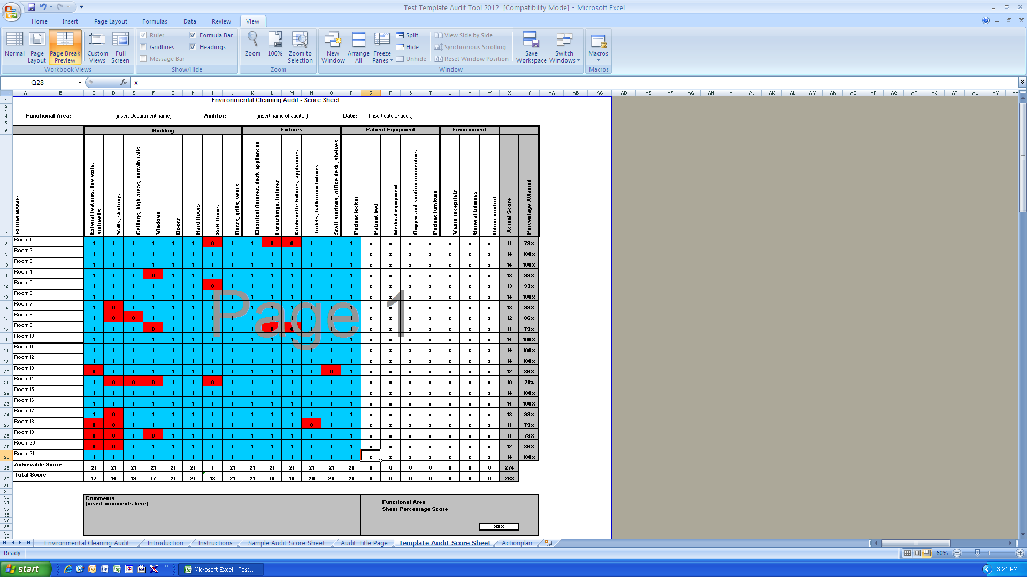

Korak 1

Korak 2

Korak 3

Korak 4

Bilo koji problem treba se napomenuti u odjeljku s komentarima

Naslovna strana audita
Unutarnji nadzorni pregled (audit) čišćenja zdravstvene ustanove

Ustanova:

Odjel:

Razina funkcionalnih rizika i stopa:

Datum audita:

Ime auditora:

